关系图
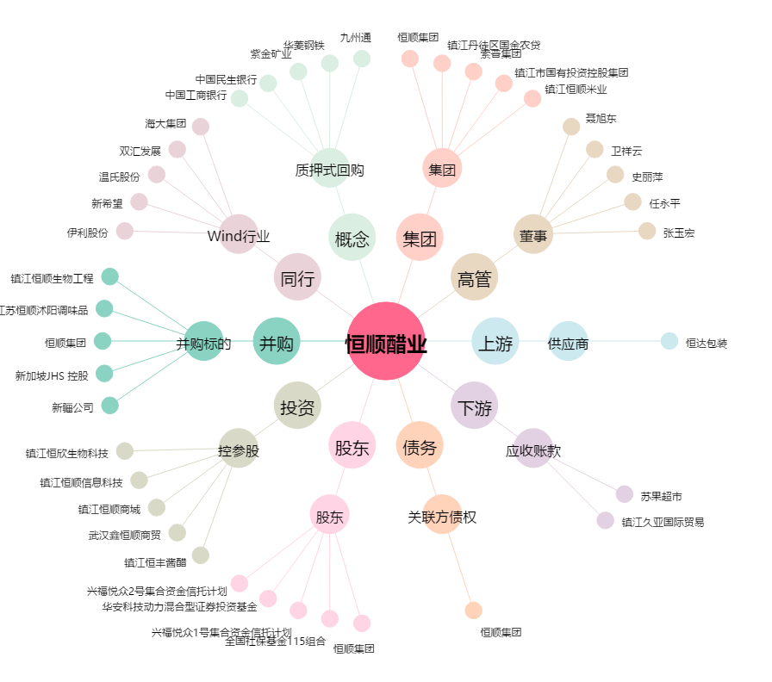
恒顺醋业[600305.SH] - 关系概览图

